DatabaseDesign
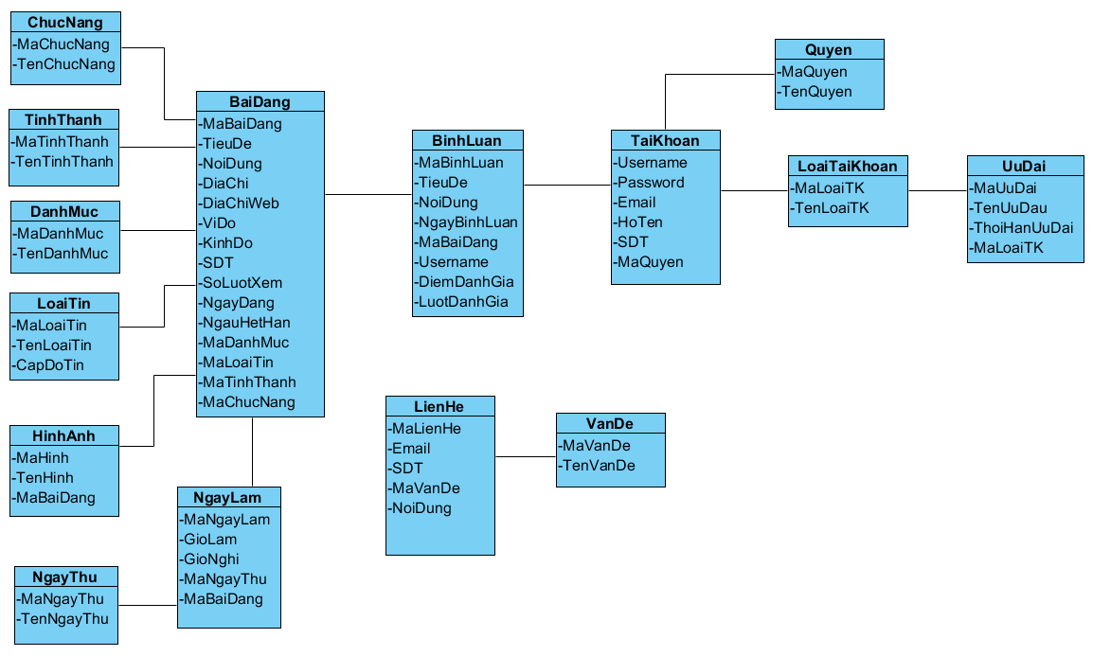

ChucNang (Chức năng)
Tên cột | Giải thích | Kiểu dữ liệu | Maxlength | Ghi chú
MaChucNang | Mã chức năng | int |  | Khóa chính
TenChucNang | Tên chức năng | nvarchar | 50

TinhThanh (Tỉnh thành)
Tên cột | Giải thích | Kiểu dữ liệu | Maxlength | Ghi chú
MaTinhThanh | Mã tình thành | nvarchar | 4 | Khóa chính
TenTinhThanh | Tên tỉnh thành | nvarchar | 30

DanhMuc (Danh mục)
Tên cột | Giải thích | Kiểu dữ liệu | Maxlength | Ghi chú
MaDanhMuc | Mã danh mục | int |  | Khóa chính
TenDanhMuc | Tên danh mục | nvarchar | 30

LoaiTin (Loại tin)
Tên cột | Giải thích | Kiểu dữ liệu | Maxlength | Ghi chú
MaLoaiTin | Mã loại tin | int |  | Khóa chính
TenLoaiTin | Tên loại tin | nvarchar | 30
CapDoTin | Cấp độ tin | int

HinhAnh (Hình ảnh)
Tên cột | Giải thích | Kiểu dữ liệu | Maxlength | Ghi chú
MaHinh | Mã hình | int |  | Khóa chính
TenHinh | Tên hình | nvarchar | 30
MaBaiDang | Mã bài đăng | int |  | Khóa ngoại

NgayThu (Ngày thứ)
Tên cột | Giải thích | Kiểu dữ liệu | Maxlength | Ghi chú
MaNgayThu | Mã ngầy thứ | int |  | Khóa chính
TenNgayThu | Tên ngày thứ | nvarchar | 30

NgayLam (Ngày làm)
Tên cột | Giải thích | Kiểu dữ liệu | Maxlength | Ghi chú
MaNgayLam | Mã ngày làm | int |  | Khóa chính
GioLam | Giờ làm | nvarchar | 10
GioNghi | Giờ nghĩ | nvarchar | 10
MaNgayThu | Mã ngày thứ | int |  | Khóa ngoại
MaBaiDang | Mã bài đăng | int |  | Khóa ngoại

BaiDang (Bài đăng)
Tên cột | Giải thích | Kiểu dữ liệu | Maxlength | Ghi chú
MaBaiDang | Mã bài đăng | int |  | Khóa chính
TieuDe | Tiêu đề | nvarchar | 50
NoiDung | Nội dung | nvarchar | max
DiaChi | Địa chỉ | nvarchar | 50
DiaChiWed | Địa chỉ website | nvarchar | max
ViDo | Vĩ độ | float
KinhDo | Kinh đô | float
SDT | Số điện thoại | nvarchar | 11
SoLuotXem | Số lượt xem | int
NgayDang | Ngày đăng | datetime
NgayHetHan | Ngày hết hạn | datetime
MaDanhMuc | Mã danh mục | int |  | Khóa ngoại
MaLoaiTin | Mã loại tin | int |  | Khóa ngoại
MaTinhThanh | Mã tỉnh thành | nvarchar | 4 | Khóa ngoại
MaChucNang | Mã chức năng | int |  | Khóa ngoại

BinhLuan (Bình luận)
Tên cột | Giải thích | Kiểu dữ liệu | Maxlength | Ghi chú
MaBinhLuan | Mã bình luận | int |  | Khóa chính
TieuDe | Tiêu đề | nvharchar | 50
NoiDung | Nội dung | nvarchar | max
NgayBinhLuan | Ngày bình luận | datetime
MaBaiDang | Mã Bài Đăng | int |  | Khóa ngoại
Username | Tên đăng nhập | nvarchar | 30 | Khóa ngoại
DiemDanhGia | Điểm đánh giá | float
LuotDanhGia | Lượt đánh giá | int

TaiKhoan (Tài Khoản)
Tên cột | Giải thích | Kiểu dữ liệu | Maxlength | Ghi chú
Username | Tên đăng nhập | nvarchar | 30 | Khóa chính
Password | Mật khảu | nvarchar | 50
Email | Email | nvarchar | 50
HoTen | Họ tên | nvarchar | 30
SDT | Số điện thoại | nvarchar | 11
MaQuyen | Mã quyền | int |  | Khóa ngoại

Quyen (Quyền)
Tên cột | Giải thích | Kiểu dữ liệu | Maxlength | Ghi chú
MaQuyen
TenQuyen

TaiKhoan (Tài khoản)
Tên cột | Giải thích | Kiểu dữ liệu | Maxlength | Ghi chú
MaLoaiTK
TenLoaiTk

UuDai (Ưu đãi)
Tên cột | Giải thích | Kiểu dữ liệu | Maxlength | Ghi chú
MaUuDai
TenUuDai
ThoiHanUuDai
MaLoaiTk

VanDe (Vấn đề)
Tên cột | Giải thích | Kiểu dữ liệu | Maxlength | Ghi chú
MaVanDe
TenVanDe

LienHe (Liên hệ)
Tên cột | Giải thích | Kiểu dữ liệu | Maxlength | Ghi chú
MaLienHe
Email
SDT
MaVanDe
NoiDung

